Solicitud gráfica
 | Área: | Matemáticas |  |  | Fecha:
 | Grado: | 10
 | Título del tema: | Razones trigonométricas |  |  | ¿Cuaderno de estudio o recurso? | Cuaderno de Estudio
 | Editor: | Alexander Rincón

 | Código guión o recurso: | CN_08_01_REC10 | ← Para determinar este código, visite la hoja de Ayuda
 |  |  |  |  | ESPECIFICACIÓN DE ARCHIVOS A ENTREGAR
Núm. | Archivo Shutterstock o ruta en web | Imagen para: | Tipo | Formato | Nombre imagen SMALL | Tamaño imagen SMALL | Nombre imagen ZOOM | Tamaño imagen ZOOM | Descripción | Observaciones
IMG01 | ver observaciones | Cuaderno de Estudio | Ilustración | Horizontal | CN_08_01_REC10_IMG01_small | 526 x 370 px | CN_08_01_REC10_IMG01_zoom | 800 x 600 px | gráfico en el que se muestra una torre y un barco a una distancia x, se muestra el triángulo rectángulo que se forma con el barco. | 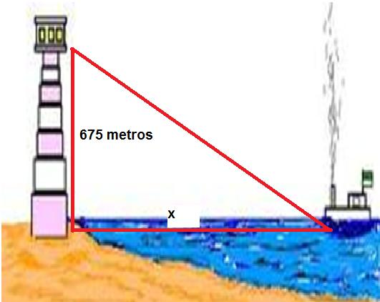 http://profejosedavid.blogspot.com/2011/09/problema-aplicado-resuelto-1.html
IMG02 | ver observaciones | Cuaderno de Estudio | Ilustración | Horizontal | CN_08_01_REC10_IMG02_small | 526 x 370 px | CN_08_01_REC10_IMG02_zoom | 800 x 600 px | Los ángulos de los triángulos dados son iguales y sus lados serán proporcionales, es decir uno es ampliación del otro.
IMG03 | ver observaciones | Cuaderno de Estudio | Ilustración | Horizontal | CN_08_01_REC10_IMG03_small | 526 x 370 px | CN_08_01_REC10_IMG03_zoom | 800 x 600 px | Los lados del triángulo rectángulo se nombran en función de su ubicación respecto al ángulo α.
IMG04 | ver observaciones | Cuaderno de Estudio | Ilustración | Horizontal | CN_08_01_REC10_IMG04_small | 526 x 370 px | CN_08_01_REC10_IMG04_zoom | 800 x 600 px | triángulo rectángulo con las medidas de sus catetos e hipotenusa
IMG05 | ver observaciones | Cuaderno de Estudio | Ilustración | Horizontal | CN_08_01_REC10_IMG05_small | 526 x 370 px | CN_08_01_REC10_IMG05_zoom | 800 x 600 px | lista de razones trigonométricas para un ángulo alfa:- cambiar 4/3=1,33 por 4/3≈ 1,33 - cambiar cos α =6/10=3/5=0,6 por cos α =8/10=4/5=0,8
IMG06 | ver observaciones | Cuaderno de Estudio | Ilustración | Horizontal | CN_08_01_REC10_IMG06_small | 526 x 370 px | CN_08_01_REC10_IMG06_zoom | 800 x 600 px | en el triángulo de la izquierda identificar los tres ángulos como de 60° y los tres lados con longitud 2.
IMG07 | ver observaciones | Cuaderno de Estudio | Ilustración | Horizontal | CN_08_01_REC10_IMG07_small | 526 x 370 px | CN_08_01_REC10_IMG07_zoom | 800 x 600 px | Los triángulos obtenidos al dividir el cuadrado de lado 1 son isósceles con sus ángulos agudos de 45°. por favor nombrar la diagonal con la letra d. |  | 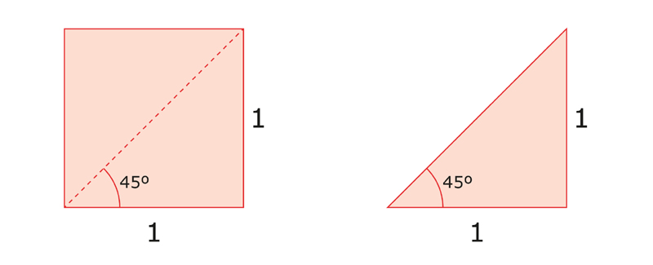
IMG08 | ver observaciones | Cuaderno de Estudio | Ilustración | Horizontal | CN_08_01_REC10_IMG08_small | 526 x 370 px | CN_08_01_REC10_IMG08_zoom | 800 x 600 px | triángulo rectángulo con las medidas indicadas
IMG09 | ver observaciones | Cuaderno de Estudio | Ilustración | Horizontal | CN_08_01_REC10_IMG09_small | 526 x 370 px | CN_08_01_REC10_IMG09_zoom | 800 x 600 px | diagrama de una torre y un punto externo con lel que forma un triángulo. Por favor identificar la altura con la letra h. | 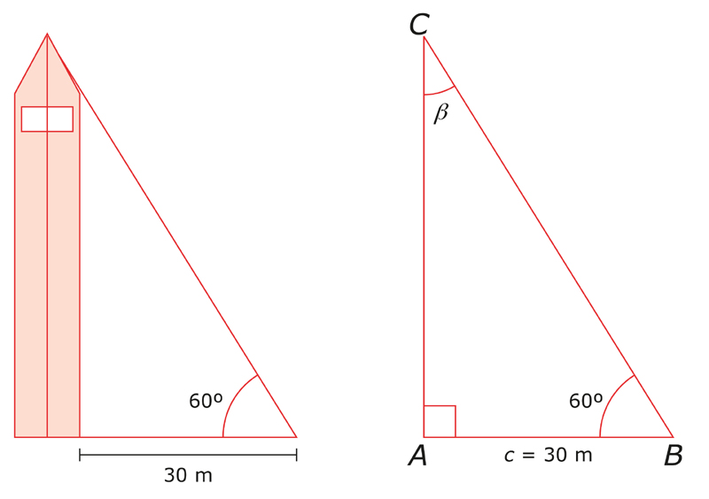
IMG10 | ver observaciones | Cuaderno de Estudio | Ilustración | Horizontal | CN_08_01_REC10_IMG10_small | 526 x 370 px | CN_08_01_REC10_IMG10_zoom | 800 x 600 px | triángulo con las medidas y ángulos indicados.
IMG11 | ver observaciones | Cuaderno de Estudio | Ilustración | Horizontal | CN_08_01_REC10_IMG11_small | 526 x 370 px | CN_08_01_REC10_IMG11_zoom | 800 x 600 px | triángulo rectángulo con las medidas indicadas. Por favor colocar al lado que no tiene medida la letra a
IMG12 | ver observaciones | Cuaderno de Estudio | Ilustración | Horizontal | CN_08_01_REC10_IMG12_small | 526 x 370 px | CN_08_01_REC10_IMG12_zoom | 800 x 600 px | triángulo rectángulo con las medidas y ángulos indicados.
IMG13 | ver observaciones | Cuaderno de Estudio | Ilustración | Horizontal | CN_08_01_REC10_IMG13_small | 526 x 370 px | CN_08_01_REC10_IMG13_zoom | 800 x 600 px | gráfico de una escalera sobre una pared con las medidas indicadas y luego el triángulo que modela la situación con las medidas indicadas
IMG14 | ver observaciones | Cuaderno de Estudio | Ilustración | Horizontal | CN_08_01_REC10_IMG14_small | 526 x 370 px | CN_08_01_REC10_IMG14_zoom | 800 x 600 px | circunferencia C, con centro P y radio r
IMG15 | ver observaciones | Cuaderno de Estudio | Ilustración | Horizontal | CN_08_01_REC10_IMG15_small | 526 x 370 px | CN_08_01_REC10_IMG15_zoom | 800 x 600 px | Circunferencia de lado 1 sobre un plano cartesiano.
IMG16 | ver observaciones | Cuaderno de Estudio | Ilustración | Horizontal | CN_08_01_REC10_IMG16_small | 526 x 370 px | CN_08_01_REC10_IMG16_zoom | 800 x 600 px | ángulo sobre un plano cartesiano como se muestra en la figura. El ángulo debe ser de 120°
IMG17 | ver observaciones | Cuaderno de Estudio | Ilustración | Horizontal | CN_08_01_REC10_IMG17_small | 526 x 370 px | CN_08_01_REC10_IMG17_zoom | 800 x 600 px | ángulo positivo y ángulo negativo, no es necesario especificar la amplitud de cada uno.
IMG18 | ver observaciones | Cuaderno de Estudio | Ilustración | Horizontal | CN_08_01_REC10_IMG18_small | 526 x 370 px | CN_08_01_REC10_IMG18_zoom | 800 x 600 px | circunferencia unitaria con las medidas que se muestran en la figura y el triángulo que se forma dentro de la circunferencia. | 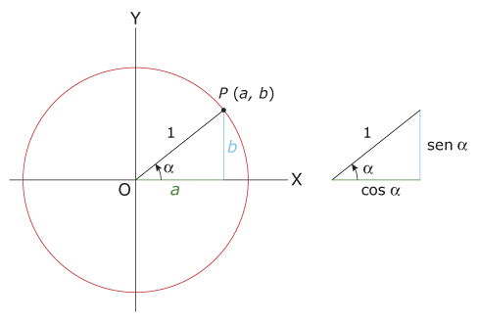
IMG19 | ver observaciones | Cuaderno de Estudio | Ilustración | Horizontal | CN_08_01_REC10_IMG19_small | 526 x 370 px | CN_08_01_REC10_IMG19_zoom | 800 x 600 px | cuatro circunferencias unitarias, indicando los puntos indicados en la figura de referencia.
IMG20 | ver observaciones | Cuaderno de Estudio | Ilustración | Horizontal | CN_08_01_REC10_IMG20_small | 526 x 370 px | CN_08_01_REC10_IMG20_zoom | 800 x 600 px | cuatro circunferencias, cada una con un ángulo en un cuadrante particular, sobre los que se muestra la amplitud alfa del ángulo y la ubicación de los valores sen y cos del ángulo.
IMG21 | ver observaciones | Cuaderno de Estudio | Ilustración | Horizontal | CN_08_01_REC10_IMG21_small | 526 x 370 px | CN_08_01_REC10_IMG21_zoom | 800 x 600 px | gráfico de una circunferencia en un plano cartesiano en la que se destacan con colores los signos positivo o negativo como en el gráfico de referencia. | 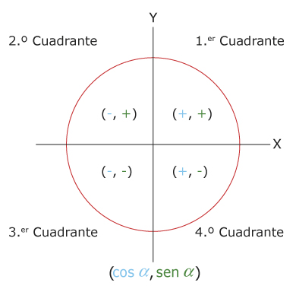
IMG22 | ver observaciones | Cuaderno de Estudio | Ilustración | Horizontal | CN_08_01_REC10_IMG22_small | 526 x 370 px | CN_08_01_REC10_IMG22_zoom | 800 x 600 px | tabla con imágenes de ángulos en diferentes cuadrantes, como en la imagen de referencia
IMG23 | ver observaciones | Cuaderno de Estudio | Ilustración | Horizontal | CN_08_01_REC10_IMG23_small | 526 x 370 px | CN_08_01_REC10_IMG23_zoom | 800 x 600 px | ángulo en el segundo cuadrante con las medidas indicadas
IMG24 | ver observaciones | Cuaderno de Estudio | Ilustración | Horizontal | CN_08_01_REC10_IMG24_small | 526 x 370 px | CN_08_01_REC10_IMG24_zoom | 800 x 600 px | ángulo en el tercer cuadrante con las medidas indicadas
IMG25 | ver observaciones | Cuaderno de Estudio | Ilustración | Horizontal | CN_08_01_REC10_IMG25_small | 526 x 370 px | CN_08_01_REC10_IMG25_zoom | 800 x 600 px | ángulo en el cuarto cuadrante con las medidas indicadas.
IMG26 | ver observaciones | Cuaderno de Estudio | Ilustración | Horizontal | CN_08_01_REC10_IMG26_small | 526 x 370 px | CN_08_01_REC10_IMG26_zoom | 800 x 600 px | un ángulo positivo betay un ángulo negativo -beta. Por favor cambiar el nombre del ángulo que va hacia abajo por negativo beta
IMG27 | ver observaciones | Cuaderno de Estudio | Ilustración | Horizontal | CN_08_01_REC10_IMG27_small | 526 x 370 px | CN_08_01_REC10_IMG27_zoom | 800 x 600 px | triángulo rectángulo con las medidas indicadas
IMG28 | ver observaciones | Cuaderno de Estudio | Ilustración | Horizontal | CN_08_01_REC10_IMG28_small | 526 x 370 px | CN_08_01_REC10_IMG28_zoom | 800 x 600 px | dos circunferencias unitarias en las que se muestran dos ángulos complementarios como se muestra en la ilustración
IMG29 | ver observaciones | Cuaderno de Estudio | Ilustración | Horizontal | CN_08_01_REC10_IMG29_small | 526 x 370 px | CN_08_01_REC10_IMG29_zoom | 800 x 600 px | Adaptar la imagen, colocando los ángulos de 120° y 480° sobre el mismo plano. Los ángulos son coterminales. En la imagen se muestran los ángulos 30 y 390 .

